手順書
操作手順書 |  |  |  |  | 作成日時：2019/12/18-19:40:27

 | １．操作環境

 |  |  | シナリオファイル名 | C:\Users\Administrator\Desktop\動作確認手順\出荷調整.winsnr

 | ２．操作手順

 |  | ２．１．シナリオ：出荷調整
 |  |  | ２．１．0．実行前データを登録 |  |  | 確認日 | 結果
 |  |  | 画面 | 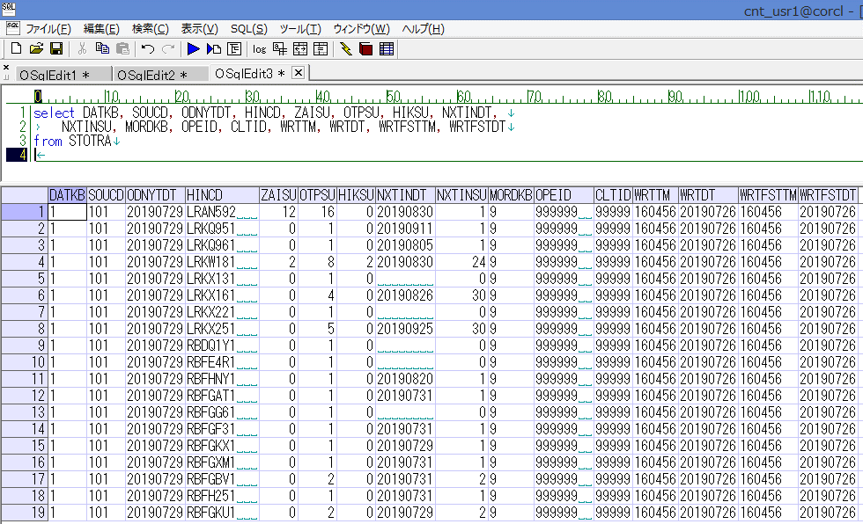
 |  |  | 操作内容 | 「実行前データ」シートのデータを登録します。

 |  |  | ２．１．１．[出荷調整（欠品一覧)]ウィンドウ |  |  | 確認日 | 結果
 |  |  | 画面 | 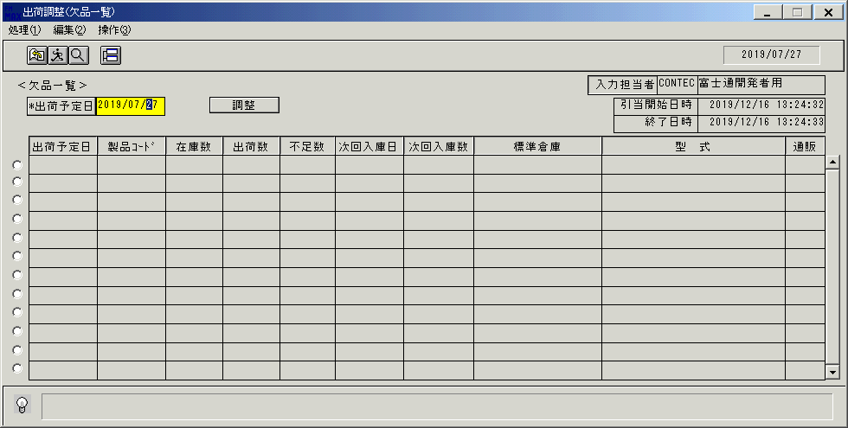
 |  |  | 操作内容 | 「出荷調整（欠品一覧)」ウィンドウを、初期表示します。

 |  |  | ２．１．２．[出荷調整（欠品一覧)]ウィンドウ |  |  | 確認日 | 結果
 |  |  | 画面 | 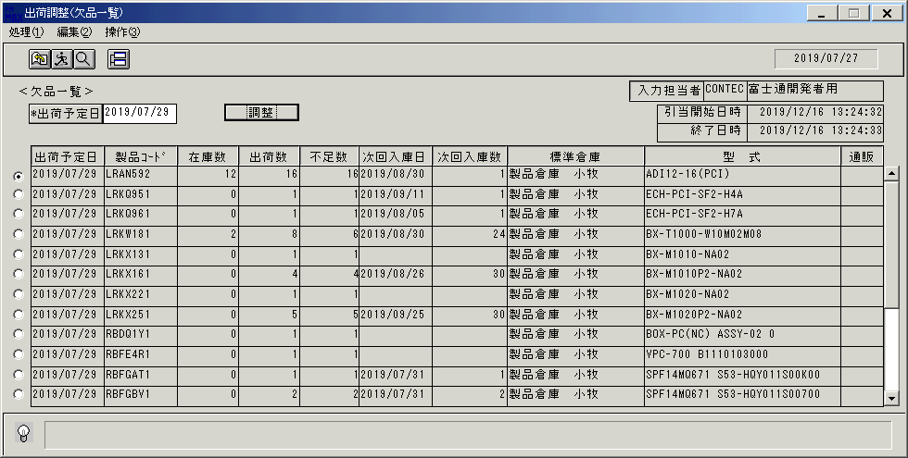
 |  |  | 操作内容 | 「出荷予定日」を変更し、検索します。

 |  |  | ２．１．３．[出荷調整（欠品一覧)]ウィンドウ |  |  | 確認日 | 結果
 |  |  | 画面 | 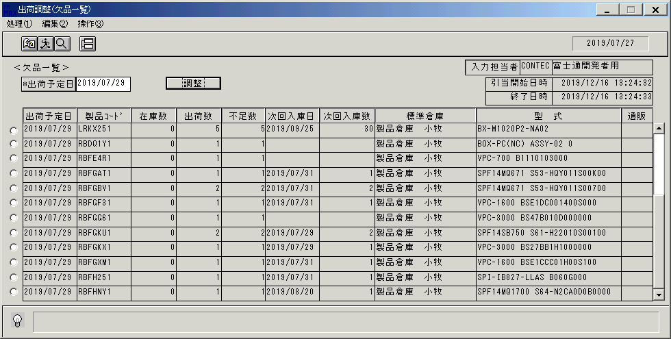
 |  |  | 操作内容 | スクロールバーを一番下まで移動させます。

 |  |  | ２．１．４．[出荷調整（欠品一覧)]ウィンドウ |  |  | 確認日 | 結果
 |  |  | 画面
 |  |  | 操作内容 | スクロールバーを一番上まで移動させます。１明細目を選択します。「調整」ボタンをクリックします。

 |  |  | ２．１．５．[出荷調整(調整オーダー一覧)]ウィンドウ |  |  | 確認日 | 結果
 |  |  | 画面 | 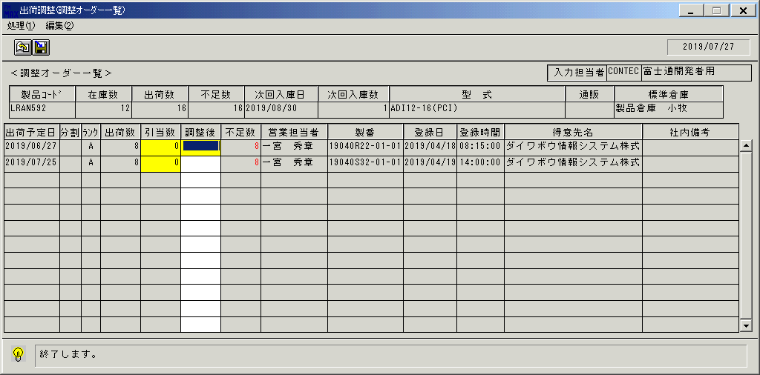
 |  |  | 操作内容 | 「出荷調整(調整オーダー一覧)」ウィンドウを、表示します。

 |  |  | ２．１．６．[出荷調整(調整オーダー一覧)]ウィンドウ - [出荷調整(調整オーダー一覧)]ウィンドウ |  |  | 確認日 | 結果
 |  |  | 画面 | 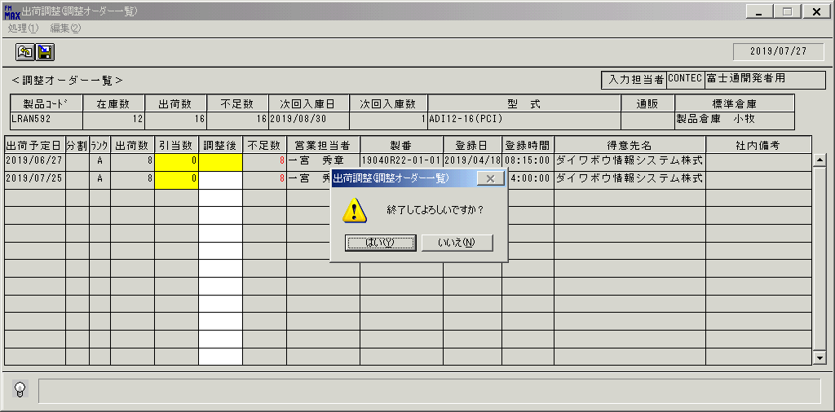
 |  |  | 操作内容 | 「終了」ボタンをクリックします。「はい」ボタンをクリックします。

 |  |  | ２．１．７．[出荷調整（欠品一覧)]ウィンドウ |  |  | 確認日 | 結果
 |  |  | 画面 | 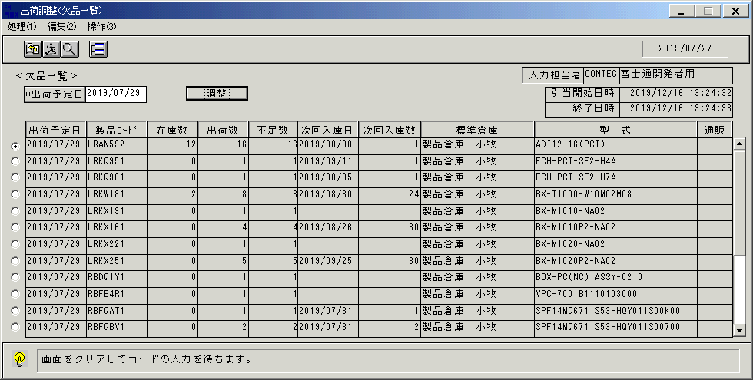
 |  |  | 操作内容 | 「出荷調整（欠品一覧)」ウィンドウを、表示します。

 |  |  | ２．１．８．[出荷調整（欠品一覧)]ウィンドウ |  |  | 確認日 | 結果
 |  |  | 画面 | 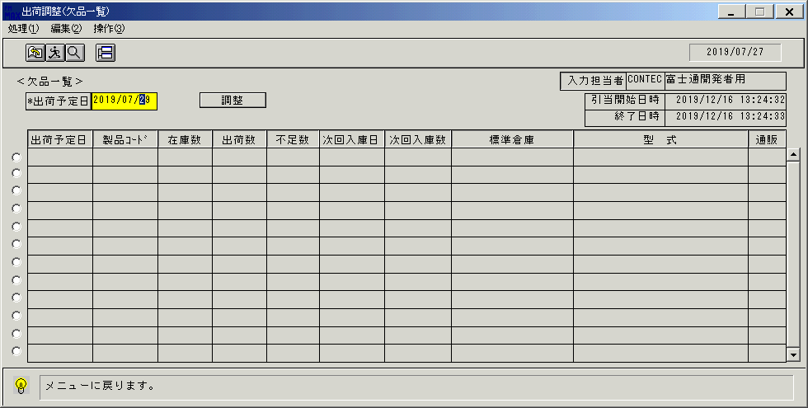
 |  |  | 操作内容 | 明細をクリアします。

 |  |  | ２．１．９．[出荷調整（欠品一覧)]ウィンドウ - [出荷調整(欠品一覧) ]ウィンドウ |  |  | 確認日 | 結果
 |  |  | 画面 | 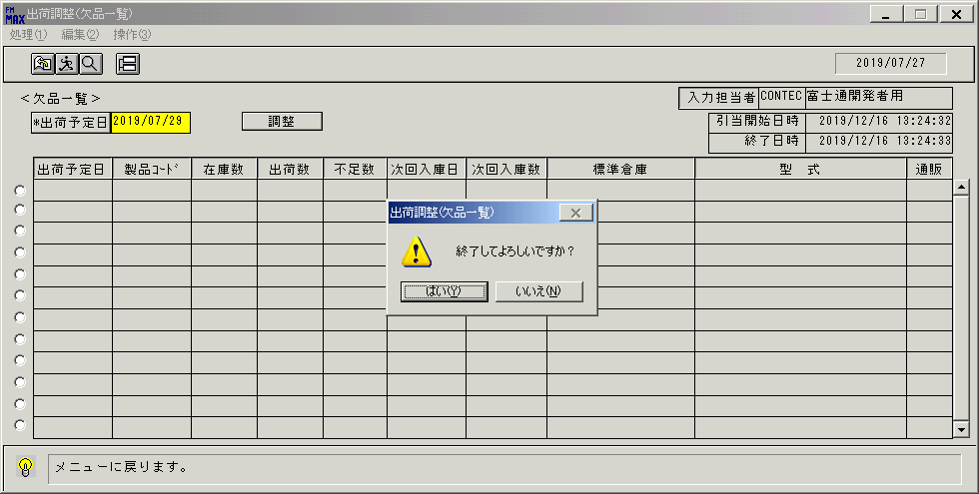
 |  |  | 操作内容 | 「終了」ボタンをクリックします。「はい」ボタンをクリックします。

画面(欠品一覧)
画面項目説明 |  |  |  | ユーザ名：㈱コンテック殿 |  |  |  |  |  |  | ｼｽﾃﾑ名：新総合情報システム |  |  |  |  |  | ﾌﾟﾛｾｽID/名：販売システム |  |  | 作成日:２００６年０５月２６日
 |  |  |  |  |  |  |  |  |  |  | ｼﾞｮﾌﾞID/名：SYK／出荷 |  |  |  |  |  | ﾌﾟﾛｸﾞﾗﾑID/名：SYKET53/出荷調整登録（欠品一覧） |  |  | 作成者：Ace) 瀬島

 | 【画面項目説明】 |  | 画面名：出荷調整登録（欠品一覧） |  |  |  |  |  |  |  |  |  |  | FormID：ＳＹＫＥＴ５３ |  | ﾓｰﾄﾞ
 |  |  |  |  |  |  |  |  |  |  |  |  |  |  |  | 権限
 | № | 入出力項目名 |  |  | 入力 |  | 表示 | 属性 | 表示桁 | 入力桁 | レ |  | データソース |  | 項目名(初期値） |  |  | 項目説明
 |  |  |  |  | 必須 | 任意

 | 1 | 出荷予定日 |  |  | ○ |  | ○ | X | 8 | 8 |  |  |  |  | システム日付 |  |  | 書式："yyyy/mm/dd"
 | 2 | 引当開始日時 |  |  |  |  | ○ | X | 19 |  |  |  | 名称マスタ |  |  |  |  | 書式："yyyy/mm/dd HH:mi:ss"
 | 3 | 引当終了日時 |  |  |  |  | ○ | X | 19 |  |  |  | 名称マスタ |  |  |  |  | 書式："yyyy/mm/dd HH:mi:ss"
 | 4 | 入力担当者(ｺｰﾄﾞ) |  |  |  |  | ○ | X | 6 |  |  |  |  |  | ログインユーザーID
 | 5 | 入力担当者(名称) |  |  |  |  | ○ | NX | 20 |  |  |  | 担当者マスタ |  | 担当者名 |  |  | 伝票削除区分＝"1" and 担当者コード＝ログインユーザーID
 | 6 | 選択明細 |  |  |  |  | ○ |  |  |  |  | ○
 | 7 | 出荷予定日 |  |  |  |  | ○ | 9 | 8 |  |  |  | 欠品ファイル |  | 出荷予定日 |  |  | 書式："yyyy/mm/dd"
 | 8 | 製品コード |  |  |  |  | ○ | X | 8 |  |  |  | 欠品ファイル |  | 製品コード
 | 9 | 在庫数 |  |  |  |  | ○ | 9 | 6 |  |  |  | 欠品ファイル |  | 在庫数 |  |  | 書式："#,##0"
 | 10 | 出荷数 |  |  |  |  | ○ | 9 | 6 |  |  |  | 欠品ファイル |  | 出荷数 |  |  | 書式："#,##0"
 | 11 | 不足数 |  |  |  |  | ○ | 9 | 6 |  |  |  | 欠品ファイル |  | 出荷数、引当済数 |  |  | 出荷数 - 引当済数 | 書式："#,##0"
 | 12 | 次回入庫日 |  |  |  |  | ○ | 9 | 8 |  |  |  | 欠品ファイル |  | 次回入庫日 |  |  | 書式："yyyy/mm/dd"
 | 13 | 次回入庫数 |  |  |  |  | ○ | 9 | 6 |  |  |  | 欠品ファイル |  | 次回入庫数 |  |  | 書式："#,##0"
 | 14 | 標準倉庫 |  |  |  |  | ○ | NX | 20 |  |  |  | 倉庫マスタ |  | 倉庫名 |  |  | 倉庫マスタ．倉庫コード．欠品ファイル．倉庫コード
 | 15 | 型式 |  |  |  |  | ○ | X | 30 |  |  |  | 商品マスタ |  | 型式
 | 16 | 通販 |  |  |  |  | ○ | NX | 6 |  |  |  | 欠品ファイル |  | 通販出荷区分 |  |  | "1"の場合、「通販含」を編集。以外は空白

起動元EXE
システム情報
制御ファイル
データファイル
起動先EXE
※１ 消費税計算
各明細ごとに以下の処理を行う

画面(出荷調整)
画面項目説明 |  |  |  | ユーザ名：㈱コンテック殿 |  |  |  |  |  |  | ｼｽﾃﾑ名：新総合情報システム |  |  |  |  | ﾌﾟﾛｾｽID/名：販売システム |  | 作成日:２００８年１２月１７日
 |  |  |  |  |  |  |  |  |  |  | ｼﾞｮﾌﾞID/名：SYK／出荷 |  |  |  |  | ﾌﾟﾛｸﾞﾗﾑID/名：SYKET53/出荷調整（調整オーダー一覧） |  | 作成者：ACE)長澤

 | 【画面項目説明】 |  | 画面名：出荷調整（調整オーダー一覧） |  |  |  |  |  |  |  |  |  | FormID：ＳＹＫＥＴ５３ |  | ﾓｰﾄﾞ
 |  |  |  |  |  |  |  |  |  |  |  |  |  |  | 権限
 | № | 入出力項目名 |  |  | 入力 |  | 表示 | 属性 | 表示桁 | 入力桁 | レ | データソース |  | 項目名(初期値） |  |  | 項目説明
 |  |  |  |  | 必須 | 任意

 |  | ＜ヘッダ部＞
 | 1 | 入力担当者(ｺｰﾄﾞ) |  |  |  |  | ○ | X | 6 |  |  |  |  |  |  |  | ログイン担当者コード
 | 2 | 入力担当者(名称) |  |  |  |  | ○ | NX | 20 |  |  | 担当者マスタ |  | 担当者名 |  |  | 担当者ﾏｽﾀ.伝票削除区分="1" and 担当者ﾏｽﾀ.担当者ｺｰﾄﾞ=ﾛｸﾞｲﾝﾕｰｻﾞｰID
 | 3 | 製品コード |  |  |  |  | ○ | NX | 30 |  |  |  |  |  |  |  | 出荷調整登録(欠品一覧)にて選択された明細の製品コード
 | 4 | 在庫数 |  |  |  |  | ○ | X | 8 |  |  | 欠品ファイル |  | 在庫数 |  |  | 出荷調整登録(欠品一覧)にて選択された明細の在庫数
 | 5 | 出庫数 |  |  |  |  | ○ | 9 | 6 |  |  | 欠品ファイル |  | 出荷実績数量 |  |  | 出荷調整登録(欠品一覧)にて選択された明細の出庫数
 | 6 | 不足数 |  |  |  |  | ○ | 9 | 6 |  |  | 欠品ファイル |  | 出荷実績数量－引当数 |  |  | 出荷調整登録(欠品一覧)にて選択された明細の不足数
 | 7 | 次回入庫日 |  |  |  |  | ○ | 9 | 8 |  |  | 欠品ファイル |  | 次回入庫日 |  |  | 出荷調整登録(欠品一覧)にて選択された明細の次回入庫日
 | 8 | 次回入庫数 |  |  |  |  | ○ | 9 | 6 |  |  | 欠品ファイル |  | 次回入庫数 |  |  | 出荷調整登録(欠品一覧)にて選択された明細の次回入庫数
 | 9 | 型式 |  |  |  |  | ○ | X | 30 |  |  | 商品マスタ |  | 型式 |  |  | 商品ﾏｽﾀ.製品ｺｰﾄﾞ＝欠品一覧にて洗濯された明細の製品ｺｰﾄﾞ
 | 10 | 通販 |  |  |  |  | ○ | NX | 6 |  |  | 欠品ファイル |  | 通販出荷区分 |  |  | 出荷調整登録(欠品一覧)にて選択された明細の通販出荷区分
 | 11 | 標準倉庫 |  |  |  |  | ○ | NX | 20 |  |  | 倉庫マスタ |  | 倉庫名 |  |  | 倉庫マスタ．倉庫コード＝商品マスタ．標準倉庫
 |  | ＜ボディ部＞
 | 12 | 出荷予定日 |  |  |  |  | ○ | 9 | 8 |  |  | 見積トラン |  | 出荷予定日
 |  |  |  |  |  |  |  |  |  |  |  | 受注トラン |  | 出荷予定日
 |  |  |  |  |  |  |  |  |  |  |  | 製番出庫ファイル |  | 出庫予定日
 |  |  |  |  |  |  |  |  |  |  |  | 支給品ファイル |  | 分割希望納期
 | 13 | 分割 |  |  |  |  | ○ | NX | 2 |  |  | 名称マスタ |  | 名称２ |  |  | 名称ﾏｽﾀ.ｷｰｺｰﾄﾞ＝"046"（分割不可区分）
 |  |  |  |  |  |  |  |  |  |  |  |  |  |  |  |  | and 名称ﾏｽﾀ.ｺｰﾄﾞ1＝受注ﾄﾗﾝ.分割不可区分
 |  |  |  |  |  |  |  |  |  |  |  |  |  | 空白 |  |  | 受注情報以外より編集する場合
 | 14 | ランク |  |  |  |  | ○ | X | 1 |  |  | 得意先別商品ランクマスタ |  | ランク |  |  | 伝票削除区分="1"(通常) and 得意先ｺｰﾄﾞ＝各情報の得意先ｺｰﾄﾞ
 |  |  |  |  |  |  |  |  |  |  |  |  |  |  |  |  | and 仕切用商品群＝商品ﾏｽﾀ.仕切用商品群
 |  |  |  |  |  |  |  |  |  |  |  |  |  |  |  |  | and 開始単価設定日付＝各情報の出荷予定日
 | 15 | 出荷数 |  |  |  |  | ○ | 9 | 6 |  |  | 見積トラン |  | 見積数量
 |  |  |  |  |  |  |  |  |  |  |  | 受注トラン |  | 受注数量-出荷実績数量-出荷指示数量
 |  |  |  |  |  |  |  |  |  |  |  | 製番出庫ファイル |  | 出荷指示予定数-出庫済数-出荷指示数量
 |  |  |  |  |  |  |  |  |  |  |  | 支給品ファイル |  | 出庫予定数量-出庫済数量-出荷指示数量
 | 16 | 引当数 |  |  |  |  | ○ | 9 | 6 |  |  | 見積トラン |  | 在庫引当数 |  |  |  |  | ※１
 |  |  |  |  |  |  |  |  |  |  |  | 受注トラン |  | 自動在庫引当数+手動在庫引当数
 |  |  |  |  |  |  |  |  |  |  |  |  |  | 引当内訳ファイル.引当数－製番出庫ファイル.出荷指示数量 （製番出庫情報の場合）
 |  |  |  |  |  |  |  |  |  |  |  | 支給品ファイル |  | 自動在庫引当数+手動在庫引当数
 | 17 | 調整後 |  |  |  | ○ |  | 9 |  | 6 |  |  |  | 画面初期表示時は空白 更新処理後は画面.引当数と同じ数量を編集 |  |  |  |  | ※２
 | 18 | 不足数 |  |  |  |  | ○ | 9 | 6 |  |  |  |  |  |  |  | 出荷数 － 引当済数 |  | ※３
 | 19 | 営業担当者 |  |  |  |  | ○ | NX | 14 |  |  | 見積見出しトラン |  | 担当者名 |  |  |  |  | ※３
 |  |  |  |  |  |  |  |  |  |  |  | 受注見出しトラン |  | 担当者名 |  |  | 受注情報、支給品情報の場合
 |  |  |  |  |  |  |  |  |  |  |  |  |  | 空白 |  |  | 製番出庫情報の場合
 | 20 | 登録日 |  |  |  |  | ○ | 9 | 8 |  |  | 見積トラン |  | 見積日 |  |  |  |  | ※３
 |  |  |  |  |  |  |  |  |  |  |  | 受注トラン |  | タイムスタンプ（登録日）
 |  |  |  |  |  |  |  |  |  |  |  | 製番出庫ファイル |  | タイムスタンプ（登録日）
 |  |  |  |  |  |  |  |  |  |  |  | 支給品ファイル |  | タイムスタンプ（登録日）
 | 21 | 登録時間 |  |  |  |  | ○ | 9 | 6 |  |  | 見積トラン |  | タイムスタンプ（登録時間） |  |  |  |  | ※３
 |  |  |  |  |  |  |  |  |  |  |  | 受注トラン |  | タイムスタンプ（登録時間）
 |  |  |  |  |  |  |  |  |  |  |  | 製番出庫ファイル |  | タイムスタンプ（登録時間）
 |  |  |  |  |  |  |  |  |  |  |  | 支給品ファイル |  | タイムスタンプ（登録時間）

起動元EXE
システム情報
制御ファイル
データファイル
起動先EXE
画面項目説明 |  |  |  | ユーザ名：㈱コンテック殿 |  |  |  |  |  |  | ｼｽﾃﾑ名：新総合情報システム |  |  |  |  | ﾌﾟﾛｾｽID/名：販売システム |  | 作成日:２００８年１２月１７日
 |  |  |  |  |  |  |  |  |  |  | ｼﾞｮﾌﾞID/名：SYK／出荷 |  |  |  |  | ﾌﾟﾛｸﾞﾗﾑID/名：SYKET53/出荷調整（調整オーダー一覧） |  | 作成者：ACE)長澤

 | 【画面項目説明】 |  | 画面名：出荷調整（調整オーダー一覧） |  |  |  |  |  |  |  |  |  | FormID：ＳＹＫＥＴ５３ |  | ﾓｰﾄﾞ
 |  |  |  |  |  |  |  |  |  |  |  |  |  |  | 権限
 | № | 入出力項目名 |  |  | 入力 |  | 表示 | 属性 | 表示桁 | 入力桁 | レ | データソース |  | 項目名(初期値） |  |  | 項目説明
 |  |  |  |  | 必須 | 任意

 | 22 | 得意先名 |  |  |  |  | ○ | NX | 30 |  |  | 見積見出しトラン |  | 得意先略称 |  |  |  |  | ※３
 |  |  |  |  |  |  |  |  |  |  |  | 受注見出しトラン |  | 得意先略称
 |  |  |  |  |  |  |  |  |  |  |  | 製番出庫ファイル |  | 得意先略称
 |  |  |  |  |  |  |  |  |  |  |  | 受注見出しトラン Or 得意先マスタ |  | 得意先略称 |  |  | 支給品情報の場合。支給品情報に紐づく受注見出しトランがない場合、
 |  |  |  |  |  |  |  |  |  |  |  |  |  |  |  |  | 得意先マスタの得意先略称を使用する）
 | 23 | 社内備考 |  |  |  |  | ○ | NX | 20 |  |  | 見積見出しトラン |  | 備考１ |  |  |  |  | ※３
 |  |  |  |  |  |  |  |  |  |  |  | 受注見出しトラン |  | 社内備考 |  |  | 受注情報、支給品情報の場合
 |  |  |  |  |  |  |  |  |  |  |  |  |  | 空白 |  |  | 製番出庫情報の場合

※１ 仮引当の場合は背景色を黄色とする。
※２ 初期表示時は赤色表示。数量を調節し、更新された明細は黒色表示となる。
※３ 通販分の場合は背景色を水色とする。

